EtapaAnalisisDatos
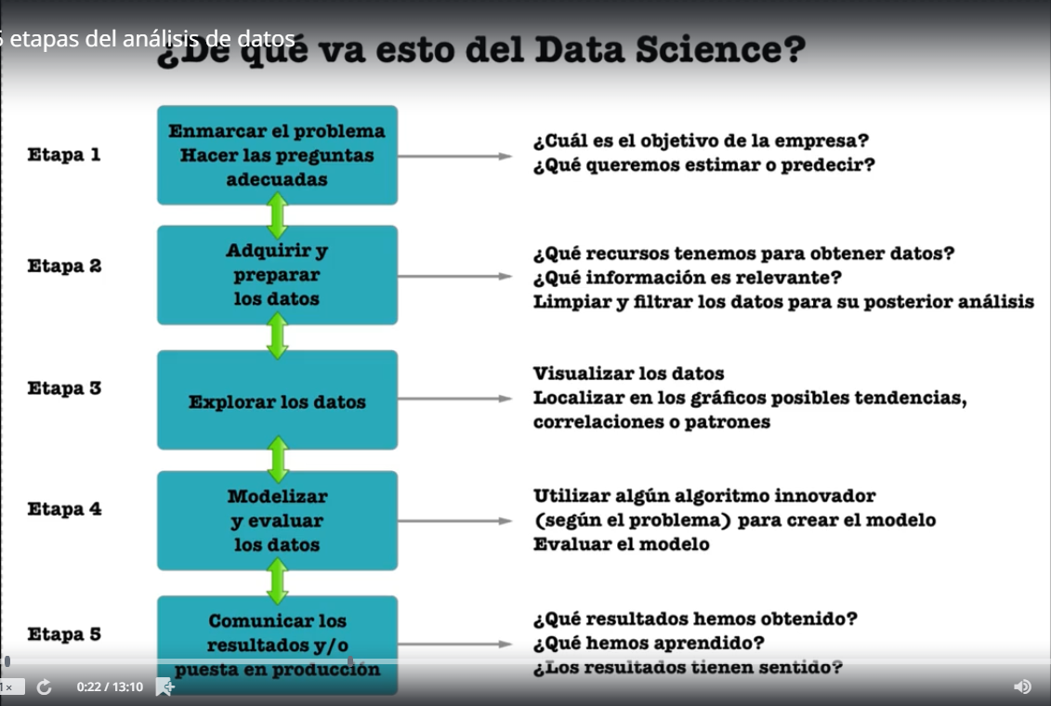

ModelosPredictivos
Básicamente dos tipos de análisis que uno puede hacer en base a los datos
Análisis retrospectivo | Analizar la historia a descubrir algunos momentos clave o puntuales del dato para luego tomar una decisión
Análisis predictivo | Se basa el análisis retrospectivo para permitir en pocas palabras el futuro

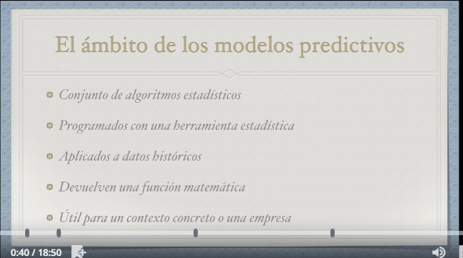
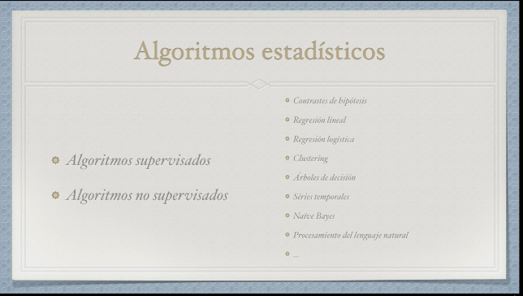

Algoritmos supervisados | Son una serie de algoritmos donde los datos históricos tienen un valor de salida ademas de los datos de partida.
Algoritmos No supervisados | Estos algoritmos trabajan sin una variable de salida procedente de los datos históricos de modo que no necesito tener un dato histórico para generar mi propio modelo.




 |  | Ejemplo
 |  | Regresion Lineal | Intenta obtener un modelo lineal a partir del Data Set y encontrar una ecuación
 |  | Regresion Logistica

